1.UI구성
8
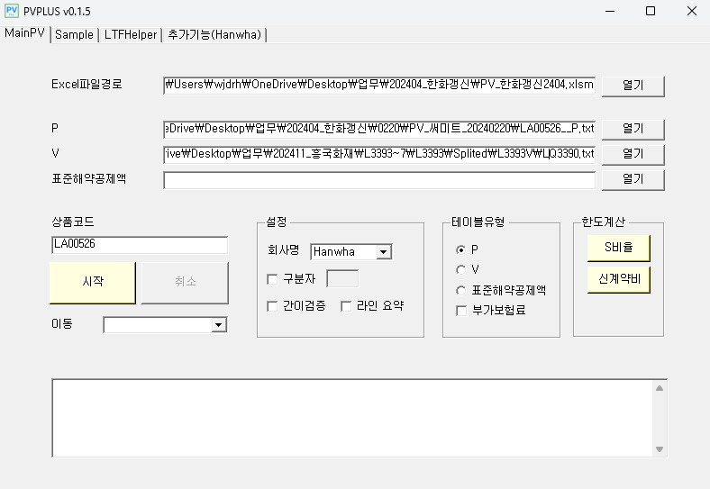
7

1

2

6

3

4
5

1. PVPLUS의 Rule정보가 입력된 엑셀파일의 경로입니다. 엑셀파일의 Main시트에서 '출력' 매크로를 실행하였을 때 생성되는 Data폴더를 참조하는 용도로 사용됩니다.

2. 보험료, 준비금, 표준해약공제액 테이블의 경로입니다.

3. 엑셀파일의 'ChkExprs' 시트에 Round적용 규칙 등 회사별로 별도 로직이 정의되어 있습니다.

4. 구분자 CheckBox 해제시 고정폭 레이아웃 적용, 선택시 구분자분할 레이아웃 적용합니다.
고정폭 | LA02035 CLA05444004 01 * 30 30 * * 01 * * 1 02 0 * * 15 99991231190001011000000 3
구분자(;) 분할 | L0029P;1;20233;LA8480;1;1;;;;;;;;;;;2;;2021-07-01;9999-12-31;;;;;1000000;661;0;0;0;7859;0;0;0;0;0;0;0;0;0;0;0;0;0;0;0;0;0;0;0;2021-07-01

5. 간이검증 - 담보별 랜덤한 12개의 라인을 검증합니다.
라인요약 - 전체테이블을 분석하여 보험기간별 가입연령 범위의 정보를 정리하여 라인요약.txt 파일을 생성합니다.

6. 엑셀파일의 'SInfo' 시트를 계산하여 기준연령의 가입금액(S값)을 계산합니다.

7. 샘플건(1건) 검증을 위한 탭입니다. 테이블 유형을 선택한뒤 그 테이블에 해당하는 라인을 붙여넣어 계산합니다.

8. 우측 상단의 닫기(X버튼)을 클릭시 현재 입력된 정보가 저장되고 프로그램이 종료됩니다.

2.1.S1~S10
1. 최초갱신 구분(S1)
S1 = 0 일 때 최초계약, S1>0 일 때 갱신계약으로 구분됩니다. S1값은 갱신회차로 사용 될 수 있습니다.
최초계약과 갱신계약에서 발생 할 수 있는 차이점은 신계약비, 초년도 암보험의 90일 면책기간, 초년도 감액 등이 있습니다.

[최초계약에서 초년도 50% 감액이 적용된 케이스]

2. 표준체/할증체 구분(S2)
피보험자의 건강 상태에 따라 건강체, 표준체, 표준하체로 구분됩니다.
건강체는 비흡연자 등 건강한 피보험자에 해당하며 위험률을 할인 해 줍니다.
표준하체(특별조건부특약)는 고혈압, 당뇨 등 병력이 있는 피보험자에 해당하며 병력의 정도(위험지수)에 따라 위험률을 할증합니다.
즉, 표준하체 위험률 = (1+단위할증지수)*표준체 위험률
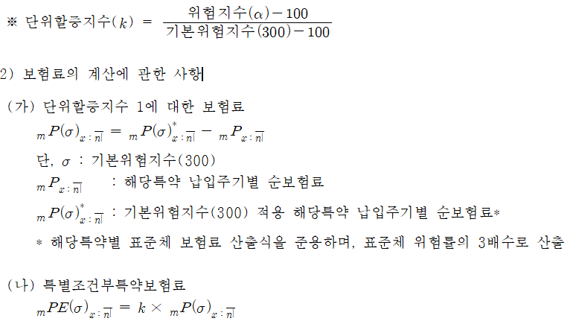

위험지수a(100~500)에 따른 보험료 및 준비금은 아래와 같이 결정됩니다.
1. 표준체 위험률을 적용하여 표준체 순보험료와 영업보험료를 산출합니다.
2. 표준체 위험률의 3배를 적용하여 표준하체의 단위 순보험료를 산출합니다.
3. 이때 (표준하체 순보험료 - 표준체 순보험료)는 단위할증지수 1에 대한 순보험료가 됩니다.
4. 계약자가 실제로 내는 보험료는 표준부분과 할증부분으로 나뉘며 (표준체 영업보험료 + (a-100)/(300-100)*할증부분에 대한 단위 순보험료)로 계산됩니다.
5. 여기서 할증부분에 대해서는 사업비를 부과하지 않으며, PV테이블에서의 할증라인에 해당하는 보험료 값은 3에서의 계산값이 됩니다.
6. 다만, 일부 회사의 경우 PV테이블 할증라인에 기본위험지수를 200으로 사용하거나 단순히 위험률을 3배로 적용한 순보험료를 사용하기도 합니다.
7. 보험료 뿐만 아니라 준비금 값도 동일한 방식으로 계산됩니다.

S2 값에 따른 계산 규칙
S2 = 1 일 때, P = 표준하체P - 표준체P
S2 = 2 일 때, P = Round(표준하체P) - Round(표준체P)
S2 = 3 일 때, P = 표준하체P
3배 적용시 위험률 앞에 S(3)를 곱해 줍니다. S(3)*q1
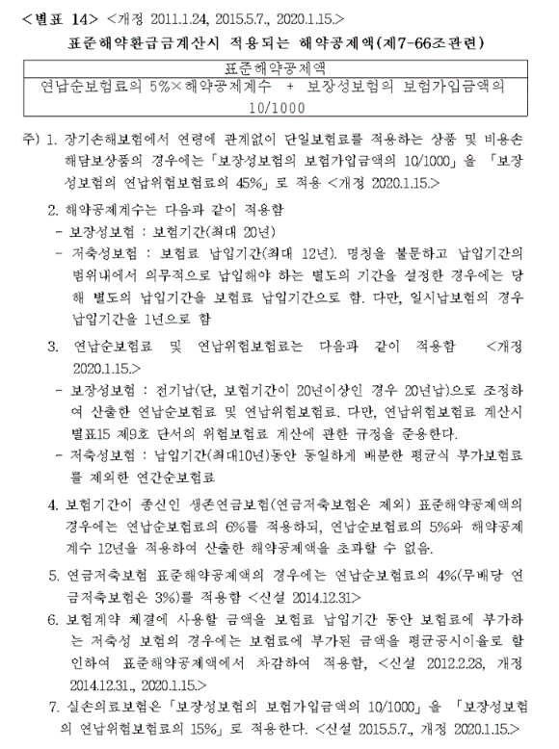

3. 기준연납순보험료 기수표 생성 구분(S3)
기준연납순보험료는 보험업감독규정 별표14의 연납순보험료를 계산할 때 적용되는 보험료입니다.
즉, 납입기간 = Min(보험기간, 20)으로 적용된 연납순보험료를 의미합니다.
그러나 일반적으로 보험료 및 준비금을 계산하기 위한 기수표와 기준연납순보험료를 계산하기 위한 기수표는 동일하지 않습니다.

ex1) 납입기간별 해지율 다를 경우
 | P 기수표: 5년만기, 3년납(w=2%) |  |  |  |  | 기준P 기수표: 5년만기, 5년납(w=3%)
 | t | q(x+t) | w(t) | l(x+t) |  | t | q(x+t) | w(t) | l(x+t)
 | 0 | 0.01 | 0.02 | 0.9702 |  | 0 | 0.01 | 0.03 | 0.9603
 | 1 | 0.02 | 0.02 | 0.9604 |  | 1 | 0.02 | 0.03 | 0.9506
 | 2 | 0.03 | 0.02 | 0.9506 |  | 2 | 0.03 | 0.03 | 0.9409

ex2) 납입기간에 따라 급부가 달라지는 경우
1. 납입기간 까지 매년 보험금이 5%씩 상승
2. 납입기간 이내 경과기간에 비례하여 급부 발생(기납입 보험료 환급)

S3 = 1 일 때, 기준연납순보험료 계산을 위한 기수표를 별도로 생성하여 STDNP 함수를 호출합니다.

대부분의 생보사 및 현대해상에서는 기준연납순보험료를 계산하기 위해 기수표를 별도로 재생성하며
그 외 다른 손보사의 경우 기존 PV를 계산하기위한 기수표를 재활용 하고 있습니다.
따라서, 기준연납순보험료 비례 신계약비가 있거나 표준해약공제액을 계산 할 경우 해당 규칙에 대한 주의가 필요합니다.

4. 납입주기별 준비금 구분(S4)
준비금 계산은 일반적으로 연납을 가정하고 있으나 일부 상품에서는 납입주기별 가정을 적용합니다.
[연납 준비금]

[납입주기별 준비금]

S4 > 0 일 때, 납입주기별 준비금 적용
[ChkExprs의 적용]
회사 | 조건1 | 조건2 | 조건3 | 조건4 | 산출항목 | 산출수식 | 설명
Base |  | S4>0 OR Freq=99 |  |  | V_UNIT | Eval("V",n,m,t,Freq)
Base |  | S4=0 |  |  | V_UNIT | Eval("V",n,m,t,12)

5. 해지 구분(S5)
무해지 및 저해지 상품은 해지환급금이 없거나 적은 상품을 의미합니다. 이율, 위험률, 사업비 가정 이외에 해지율 가정이 추가적으로 들어가 계산되며 표준형 보다 보험료가 낮습니다.
저해지 상품의 보험료 및 준비금 계산을 위해서는 표준형 계산값이 필요합니다. 표준형 값은 S5값을 0으로 변환 후 계산됩니다.(사업비, 기준연령 등 적용)
1) 표준형 준비금
2) 표준형의 해지환급금
a) 준비금
b) 예정신계약비
i) 예정 신계약 사업비율
c) 표준해약공제액
i) 기준연령
ii) 표준해약공제액 산출을 위한 가입금액(S비율)
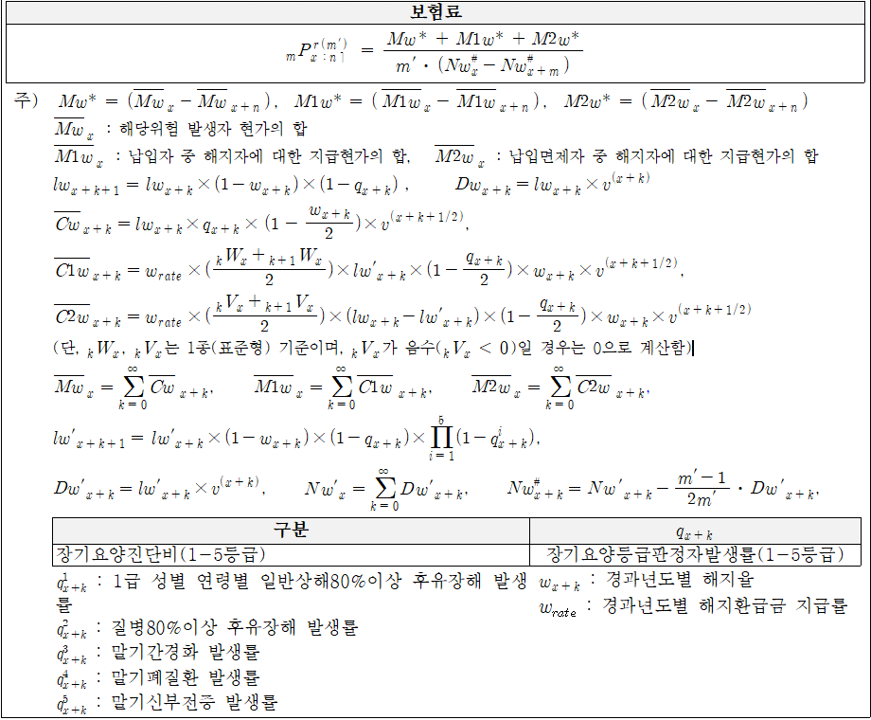

표준형 준비금 및 환급금을 가져 오기 위해 V(t), W(t) 함수를 사용합니다.
(V(t) + V(t+1))/2, (W(t) + W(t+1))/2 등

6. 사고 발생 구분(S6)
3대질병, CI 및 GI, 전이암 및 그 외 선지급보험금 발생사유 등이 있을 경우
피보험자는 향후 급부가 달라지는 특정 상태에 진입하게 되며 각 상태에 따라 준비금이 달라지게 됩니다.

특정기간(85세 까지) 중증치매가 발생하지 않을 경우 보험기간 연장 |  |  |  |  |  |  |  |  |  | 3대질병 발생 여부에 따른 준비금
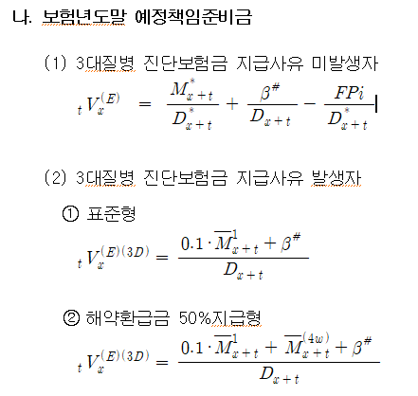

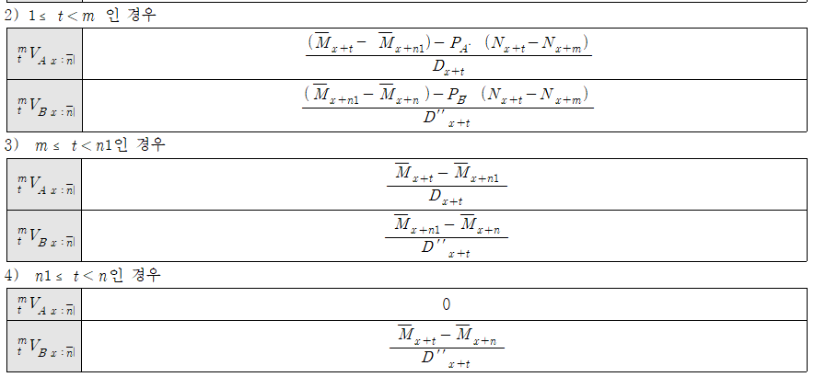

저해지 상품의 발생자, 미발생자의 표준형 준비금 및 환급금을 구분해서 가져오기 위해서
V(t, S6), W(t, S6)를 함수를 사용합니다. 미발생자: (W(t,0)+W(t+1,0))/2, 발생자: (V(t,1)+V(t+1,1))/2

7. 기수표 적용 구분(S7) [현재 사용하지 않음]
납입자, 유지자 등 lx를 의미하는 기수표는 l(x+t+1) = l(x+t) * q(x+t) 등 재귀식 형태로 되어 있어 있습니다.
q(x+t)에 해당하는 부분만 급부에 입력하여 기수표를 생성합니다.
그러나 납입면제자 등 특정 상태에 있는 피보험자의 기수표를 생성 할 경우 위와 같은 재귀식으로 표현 될 수 없으므로
매개변수 r1~r10 값을 그대로 기수표에 적용 할 수 있습니다.

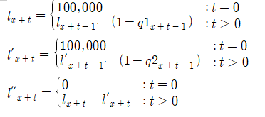

납입면제자 | r3
r1 | If(t=0, 100000, r1*k1)
r2 | If(t=0, 100000, r2*k2)
r3 | If(t=0, 0, r1-r2)
k1 | (1-q1)
k2 | (1-q2)
여기서, k 매개변수를 사용한 이유는 기수표 인덱스(t)와 위험률 인덱스(t-1)에 대응시키기 위함

8.SInfo
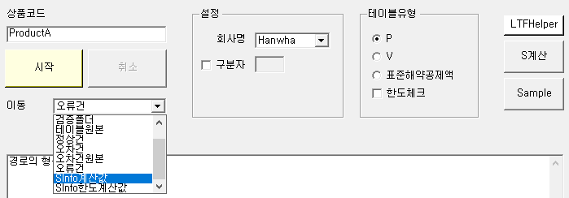
개요 |  |  |  | 기준연령 입력 예시
해당 시트는 담보별 기준연령의 중요 요율을 산출하기 위해 만들어 졌습니다. |  |  |  | ex1) 연만기
기준연령은 연령별 위험률을 사용하는 담보의 표준해약공제액 산출을 위한 가입금액(S비율)을 계산하거나 |  |  |  | 담보코드 | 보험기간 | 납입기간 | 가입연령 | 성별 | 상해급수(F2)
신계약비 한도체크 및 보험료 및 해약환급금 공시 등에 이용됩니다. |  |  |  | A | 3 | 3 | 35~45 | 1,2 | 1,2,3
 |  |  |  | A | 5 | 3 | 38~48 | 1,2 | 1,2,3
 |  |  |  | A | 10 | 5 | 45~55 | 1,2 | 1,2,3
기준연령 요건 |  |  |  | A | 10 | 10 | 45~56 | 1,2 | 1,2,3
Case1. 연만기
1) 전기납 및 월납 조건으로 남자가 만 40세에 보험에 가입하는 경우를 말한다. |  |  |  | ex2) 세만기
2) 남자가 만 40세에 보험에 가입할 수 없을 경우 가입연령의 중간연령을 가입시기로 한다. |  |  |  | 담보코드 | 보험기간 | 납입기간 | 가입연령 | 성별 | 금액(F4)
Case2. 세만기 |  |  |  | B | 80세 | 10,20,30 | 40~60 | 2 | 1,2,3
1) 최장기납 및 월납 조건으로 남자가 중간연령에 보험에 가입하는 경우를 말한다. |  |  |  | B | 90세 | 10,20,30 | 50~60 | 2 | 1,2,3
단, 남자가 가입 할 수 없는 담보의 경우 기준연령 요건을 여자로 변경한다. |  |  |  | B | 100세 | 10,20,30 | 55~60 | 2 | 1,2,3

 |  |  |  | ex3) 세만기 1종, 2종 구분
구조 |  |  |  | 담보코드 | 보험기간 | 납입기간 | 가입연령 | 성별 | 종구분
컬럼 | 자료형 | 설명 | 비고 | C | 80세 | 10,20 | 40~60 | 1,2 | 1,2
Min_S GroupKey | string | Min_S 산출을 위한 그룹의 Key | Key: "상품코드|담보코드|GroupKey1|GroupKey2|GroupKey3" | C | 90세 | 10,20 | 50~70 | 1,2 | 1,2
상품코드 | string |  |  | C | 100세 | 10,20 | 60~80 | 1,2 | 1,2
담보코드 | string
GroupKey1 | string | S비율 값이 상품코드+담보코드 조합 이외에 세분화 될 경우 사용한다. | 세분화 방식은 회사마다 상품판매시기마다 다르며 세분화 기준으로 종구분, 만기, 납입주기 등이 있을 수 있다.
GroupKey2 |  |  |  | Min_S GroupKey | 상품코드 | 담보코드 | GroupKey1 | GroupKey2 | GroupKey3 | x | n | m | 성별(F1) | 급수(F2) | 운전(F3) | 금액(F4) | 가입/사고연령(F5) | 가변1(F6) | 가변2(F7) | 가변3(F8) | 가변4(F9) | VarAdd | 위험보험료 | 정기보험위험보험료 | S | Min_S | ErrorMessage
GroupKey3 |  |  |  | "ProductA|A|0|0|0" | ProductA | A |  |  |  | 40 | 3 | 3 |  |  |  |  |  |  |  |  |  |  | Pr(1) | PrTerm(1) | Pr(1)/PrTerm(1)
x | int | 연령 | Age->x | "ProductA|A|0|0|0" | ProductA | A |  |  |  | 40 | 5 | 5 |  |  |  |  |  |  |  |  |  |  | Pr(1) | PrTerm(1) | Pr(1)/PrTerm(1)
n | int | 실보험기간 | n->n, n_Actual->n | "ProductA|A|0|0|0" | ProductA | A |  |  |  | 51 | 10 | 10 |  |  |  |  |  |  |  |  |  |  | Pr(1) | PrTerm(1) | Pr(1)/PrTerm(1)
m | int | 실납입기간 | m->m, m_Actual->m | "ProductA|B|0|0|0" | ProductA | B |  |  |  | 50 | 30 | 30 | 2 |  |  | 1 |  |  |  |  |  |  | Pr(1) | PrTerm(1) | Pr(1)/PrTerm(1)
성별(F1) | int | 위험률Key를 구성하기 위한 위험률 변수 | 빈칸일 경우 디폴트 값은 1이다. 단, 가입/사고연령(F5)의 디폴트 값은 x | "ProductA|B|0|0|0" | ProductA | B |  |  |  | 55 | 35 | 30 | 2 |  |  | 1 |  |  |  |  |  |  | Pr(1) | PrTerm(1) | Pr(1)/PrTerm(1)
급수(F2) |  |  |  | "ProductA|B|0|0|0" | ProductA | B |  |  |  | 58 | 42 | 30 | 2 |  |  | 1 |  |  |  |  |  |  | Pr(1) | PrTerm(1) | Pr(1)/PrTerm(1)
운전(F3) |  |  |  | "ProductA|B|0|0|0" | ProductA | B |  |  |  | 50 | 30 | 30 | 2 |  |  | 2 |  |  |  |  |  |  | Pr(1) | PrTerm(1) | Pr(1)/PrTerm(1)
금액(F4) |  |  |  | "ProductA|B|0|0|0" | ProductA | B |  |  |  | 55 | 35 | 30 | 2 |  |  | 2 |  |  |  |  |  |  | Pr(1) | PrTerm(1) | Pr(1)/PrTerm(1)
가입/사고연령(F5) |  |  |  | "ProductA|B|0|0|0" | ProductA | B |  |  |  | 58 | 42 | 30 | 2 |  |  | 2 |  |  |  |  |  |  | Pr(1) | PrTerm(1) | Pr(1)/PrTerm(1)
가변1(F6) |  |  |  | "ProductA|B|0|0|0" | ProductA | B |  |  |  | 50 | 30 | 30 | 2 |  |  | 3 |  |  |  |  |  |  | Pr(1) | PrTerm(1) | Pr(1)/PrTerm(1)
가변2(F7) |  |  |  | "ProductA|B|0|0|0" | ProductA | B |  |  |  | 55 | 35 | 30 | 2 |  |  | 3 |  |  |  |  |  |  | Pr(1) | PrTerm(1) | Pr(1)/PrTerm(1)
가변3(F8) |  |  |  | "ProductA|B|0|0|0" | ProductA | B |  |  |  | 58 | 42 | 30 | 2 |  |  | 3 |  |  |  |  |  |  | Pr(1) | PrTerm(1) | Pr(1)/PrTerm(1)
가변4(F9) |  |  |  | "ProductA|C|0|0|1" | ProductA | C |  |  | 1 | 50 | 30 | 20 |  |  |  |  |  |  |  |  |  | Jong->1 | Pr(1) | PrTerm(1) | Pr(1)/PrTerm(1)
VarAdd | string | 위험률 변수 이외에 추가적인 변수를 할당하기 위해 사용한다. 할당 방식: 변수명1->값1, 변수명2->값2 … ex) Jong->2, S5->2 | Sinfo시트는 테이블에서 라인을 읽어 요율을 계산하는 것이 아닌 라인을 직접 생성해서 요율을 계산하게 된다. 모든 변수를 SInfo시트의 컬럼으로 놓을 수 없기 때문에 S1~S9 등 변수는 해당 컬럼에서 값을 할당하여 사용한다. 또한 Sinfo시트는 VarChg의 영향을 받지 않는다. | "ProductA|C|0|0|1" | ProductA | C |  |  | 1 | 60 | 30 | 20 |  |  |  |  |  |  |  |  |  | Jong->1 | Pr(1) | PrTerm(1) | Pr(1)/PrTerm(1)
위험보험료 | GenericExpression<double> | S비율을 산출하기 위한 위험보험료 | Company 시트 참조 | "ProductA|C|0|0|1" | ProductA | C |  |  | 1 | 70 | 30 | 20 |  |  |  |  |  |  |  |  |  | Jong->1 | Pr(1) | PrTerm(1) | Pr(1)/PrTerm(1)
정기보험위험보험료 | GenericExpression<double> | S비율을 산출하기 위한 정기보험위험보험료 | Company 시트 참조, Rate시트의 첫 행에 있는 위험률 사용 | "ProductA|C|0|0|2" | ProductA | C |  |  | 2 | 50 | 30 | 20 |  |  |  |  |  |  |  |  |  | Jong->2 | Pr(1) | PrTerm(1) | Pr(1)/PrTerm(1)
S | GenericExpression<double> | 위험보험료/정기보험위험보험료 | Company 시트 참조 | "ProductA|C|0|0|2" | ProductA | C |  |  | 2 | 60 | 30 | 20 |  |  |  |  |  |  |  |  |  | Jong->2 | Pr(1) | PrTerm(1) | Pr(1)/PrTerm(1)
Min_S | double | Min_S GroupKey로 그룹화 된 S비율 값의 최소값 |  | "ProductA|C|0|0|2" | ProductA | C |  |  | 2 | 70 | 30 | 20 |  |  |  |  |  |  |  |  |  | Jong->2 | Pr(1) | PrTerm(1) | Pr(1)/PrTerm(1)
ErrorMessage | string | 계산에 실패했을 경우 에러메세지를 표시한다. |  | "ProductA|C'|0|0|1" | ProductA | C' |  |  | 1 | 50 | 80 | 20 |  |  |  |  |  |  |  |  |  | S3->1, Jong->1 | Pr(1) | PrTerm(1) | Pr(1)/PrTerm(1)
 |  |  |  | "ProductA|C'|0|0|1" | ProductA | C' |  |  | 1 | 60 | 90 | 20 |  |  |  |  |  |  |  |  |  | S3->1, Jong->1 | Pr(1) | PrTerm(1) | Pr(1)/PrTerm(1)
 |  |  |  | "ProductA|C'|0|0|1" | ProductA | C' |  |  | 1 | 70 | 100 | 20 |  |  |  |  |  |  |  |  |  | S3->1, Jong->1 | Pr(1) | PrTerm(1) | Pr(1)/PrTerm(1)
 |  |  |  | "ProductA|C'|0|0|2" | ProductA | C' |  |  | 2 | 50 | 80 | 20 |  |  |  |  |  |  |  |  |  | S3->1, Jong->2 | Pr(1) | PrTerm(1) | Pr(1)/PrTerm(1)
 |  |  |  | "ProductA|C'|0|0|2" | ProductA | C' |  |  | 2 | 60 | 90 | 20 |  |  |  |  |  |  |  |  |  | S3->1, Jong->2 | Pr(1) | PrTerm(1) | Pr(1)/PrTerm(1)
 |  |  |  | "ProductA|C'|0|0|2" | ProductA | C' |  |  | 2 | 70 | 100 | 20 |  |  |  |  |  |  |  |  |  | S3->1, Jong->2 | Pr(1) | PrTerm(1) | Pr(1)/PrTerm(1)
 |  |  |  | 주1) 담보코드 A의 성별이 빈칸이므로 기본값으로 1(남자)를 할당
 |  |  |  | 주2) 담보코드 A에서 상해급수가 빈칸인 이유는 1급일때 Min_S를 갖기 때문이다.
 |  |  |  | 주3) 중간연령은 소수점 첫번째 자리에서 반올림
 |  |  |  | 주4) 담보코드 C와 C'은 동일한 결과를 반환한다.

 |  |  |  | 기준연령 계산 값 확인
 |  |  |  | 1. Sinfo를 계산 할 상품코드를 입력한다.
 |  |  |  | 2. 프로그램 우측 중단의 S계산을 클릭한다.
 |  |  |  | 3. 이동탭의 Sinfo계산값을 선택한다.
 |  |  |  | 4. 텍스트 파일이 열리며 위험보험료, 정기보험위험보험료, S, Min_S등 계산 값을 확인 할 수 있다.
 |  |  |  | 5. Data 폴더의 EvaluatedSInfo.txt을 열어서 확인 하는 것도 가능하다.

